Power View1
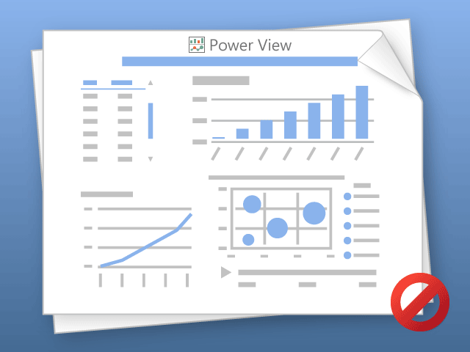

O Power View pode imprimir somente uma planilha por vez.
Alterne para a planilha desejada e tente novamente.

